Лист1
тпу в рамках крт | ЗИЛ | Рижская | Крымская | Ростокино | Нижегородская
масштаб тпу | тпу городского общественного центра (градостроительная классификация), городской (по роли в транспортной системе), сверхкрупный ( по пассажиропотоку более 50000) | тпу городского общественного центра (градостроителньая классификация), межрегиональный (по роли в трансопртной системе), крупный ( по пассажиропотоку 50000) | тпу локального общественного центра (градостроителньая классификация), районный (по роли в трансопртной системе), малый ( по пассажиропотоку менее 18000) | тпу локального общественного центра (градостроителньая классификация), районный (по роли в трансопртной системе), средний ( по пассажиропотоку 18000-35000) | тпу городского общественного центра (градостроителньая классификация), межрегиональный (по роли в трансопртной системе), сверхкрпный ( по пассажиропотоку более 50000)
пассажиропоток | 70000 | 50000 пасс в часы пик | 13000 (2017) | 19000 | 60000
функциональное наполнение | торговля, офисы, рестораны. | торговый кластер. | переход. | переход.Но планируется комплекс офисных зданий | гостиница, офисы, благоустроенная площадь, кафе и тд . МФК.
интеграция со средой | вокруг- новые районы, промка, парк, набережная. Роль в городе- ядро нового района. пешеходные улицы, ведущие к парку "Тюфелева роща" и набережной. Жилье, офисы, объекты культуры и спорта находятся в 5-7 минутах ходьбы. Высокий уровень интеграции | вокруг- Сложившаяся, плотная, хаотичная среда. Советская и постсоветская застройка, крупный торговый кластер (Рижский рынок) вокзал. Стихийно сложившаяся интеграция. | вокруг- промка-реновация, жилье, тц.Планируется крт | вокруг- парк-лес, тц, жилье. Роль- связь двух крупных зон | вокруг- промка, жилые районы, реновация. Роль в городе-Транспортный каркас + драйвер реновации. Интегрирован в масштабный проект КРТ, меняющий весь район. Он был построен как опережающая инфраструктура для будущего развития территории. Его интеграция в среду только начинается и будет усиливаться по мере заселения и освоения новых кварталов.
транспортная инфраструктура | МЦК, метро (БКЛ), наземный транспорт, перехватывающие парковки, велопарковки. | Ж/д вокзал, метро, наземный транспорт, такси. | МЦК, наземный транспорт. | МЦК, метро (пешеходная связь), наземный транспорт. | Метро (2 линии), МЦК, МЦД, ж/д, наземный транспорт, такси, парковки.
примечание | 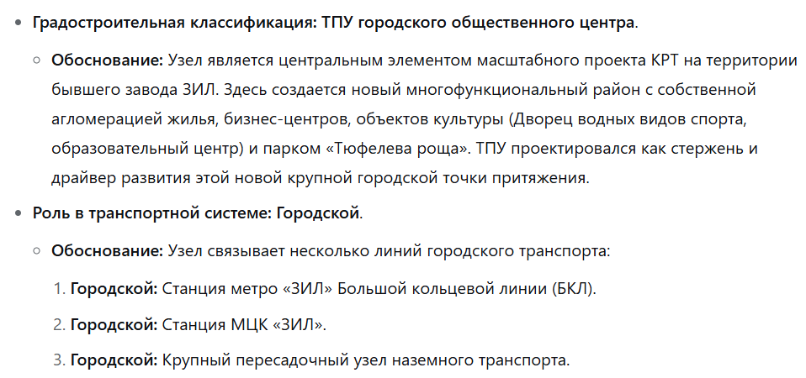 |  | 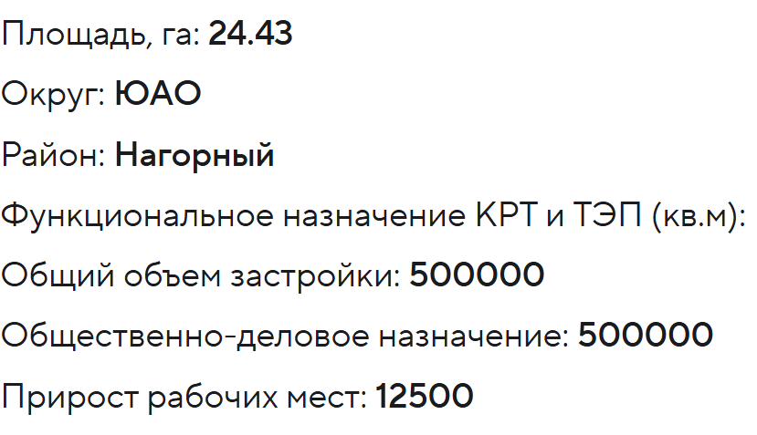 до крт |  | 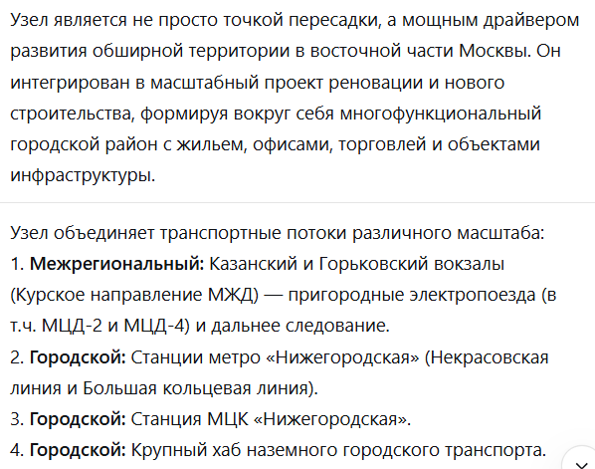

тпу не в рамках крт | петровско-разумовская | Автозаводская | Ботанический сад | Панфиловская
масштаб тпу | тпу городского общественного центра (градостроителньая классификация), региональный (по роли в трансопртной системе), сверхкрупный | тпу городского общественного центра (градостроителньая классификация), городской (по роли в трансопртной системе), средний | тпу локального общественного центра (градостроителньая классификация), районный (по роли в трансопртной системе), малый | тпу локального общественного центра (градостроителньая классификация), районный (по роли в трансопртной системе), малый
пассажиропоток | 90000 | 20000 | 10000 | 13000
функциональное наполнение | пока что переход. Есть проект застройки офисами, тц и тд. | переход | переход, планируется бизнес-центр и застройка | переход
интеграция со средой | застройка вокруг разнородная: вокзал, промзона, парк, кампус, жилье. Узел существует отдельно, а не как часть со средой | Плотная городская среда: жилье, промпредприятия, стадион, ТЦ. Узел существует отдельно, а не как часть со средой | Спальный район, магистраль, парковая зона. | жилье
транспортная инфраструктура | Метро (2 линии), МЦД-1, ж/д (Савёловское напр.), наземный транспорт, такси. | Метро (2 линии), наземный транспорт, такси, велопарковки. | Метро (2 линии), наземный транспорт, жд | МЦК, наземный транспорт (автобусы).

Лист2
крт с тпу | площадь крт | население | общий объем застройки | общественно-деловое назначение | жилое назначение | прирост рабочих мест
ЗИЛ | 29,24 га | 18 тыс. чел | 1,094,000 | _ | 525,000 | 3135
№5 Огородный проспект (Бутырская) | 14 га | 9 тыс. чел | 508,190 | 26,290 | 481,900 | 1635
Динамо | 63 га | 45 тыс. чел | 2,320,850 | 913,340 | 1,407,510 | 24,800
Минская ТПУ (Староволынская) | 8 га | 5 тыс. чел | 300,000 | 150,000 | 150,000 | 4080
Фонвизинская | 3 га | 1,5 тыс. чел | 96,220 | 57,080 | 39,140 | 1137
Крымская | 24 га |  | 500,000 | 500,000 | _ | 12,500
Псковская ул, вл. 17 (Лианазово) | 31.31 га | 14,5 тыс. чел | 659,260 | 237,520 | 415,410 | 6330
Ростокино | 5.09 га |  | 187,180 | 187,180 | _ | 3020
Шмитовский пр-д, вл. 32, 32А (Шелепиха) | 2.5 га | 3,5 тыс. чел | 200,000 | 100,000 | 100,000 | 15300
№20 Братцево (балтийская) | 22 га | 17, 5 тыс. чел | 550,250 | 48,550 | 501,700 | 1520
Черепановых пр-д, вл. 64 (Лихоборы) | 2 га |  | 26,100 | 26,100 | _ | 768
проспект Мира, вл. 82-92 (Рижская) | 3.27 га |  | 170,000 | 170,000 | _ | 4860
Волгоградский проспект, вл. 32 (Угрешская) | 14.38 га |  | 174,480 | 174,480 | _ | 5000
Новоостаповская ул., вл. 1 (Волгоградский проспект) | 1 га |  | 27,120 | 27,120 |  | 381
Люблинская ул., вл. 22 (ТПУ Печатники) | 1.86 га |  | 46,000 | 46,000 |  | 1000
Сущевский Вал ул., вл. 5 (Савеловская) | 6.93 га |  | 187,340 | 187,340 |  | 4625
Полесский пр-д, вл. 16 (Щукинская) | 1.14 га |  | 60,000 | 60,000 |  | 868
Федосьино ул. (Рассказовка) | 9.21 га | 5,6 тыс. чел | 262,010 | 99,560 | 162450 | 2020

 |  |  |  |  |  |  | 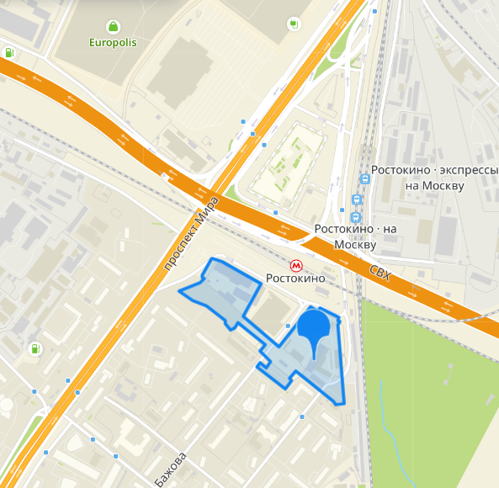
 |  |  |  |  |  |  | 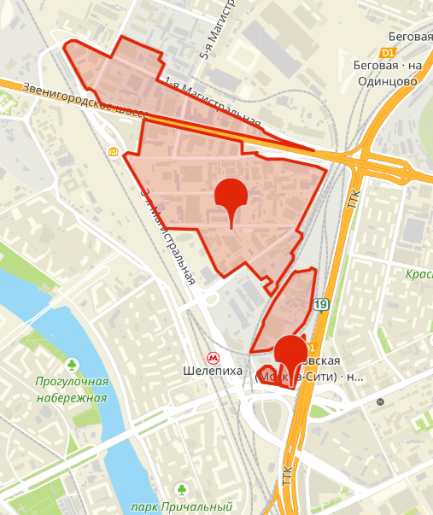
 |  |  |  |  |  |  | 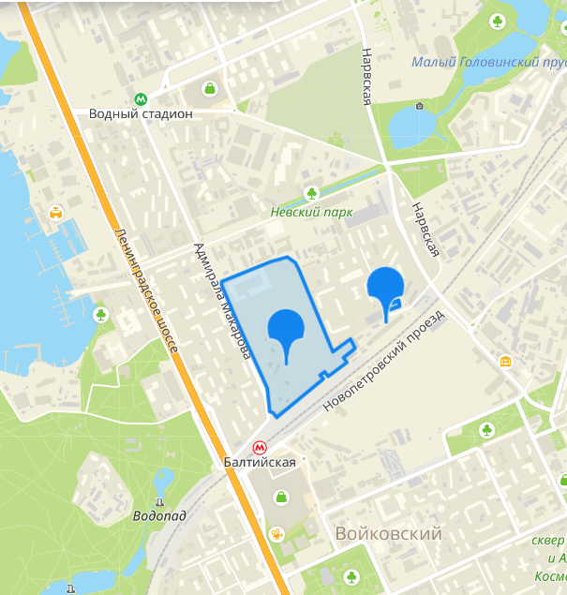
 |  |  |  |  |  |  | 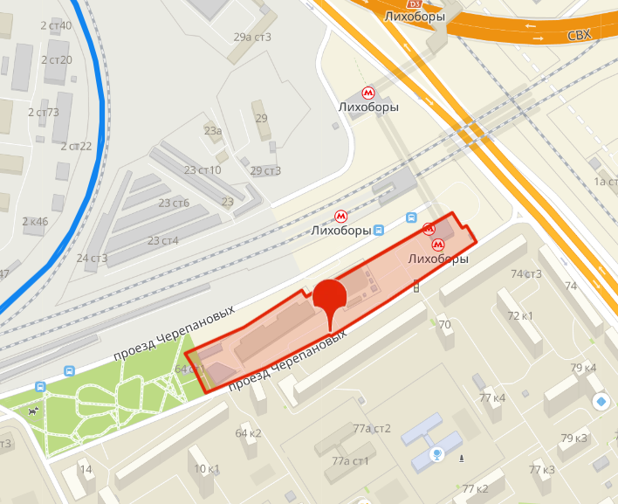
 |  |  |  |  |  |  | 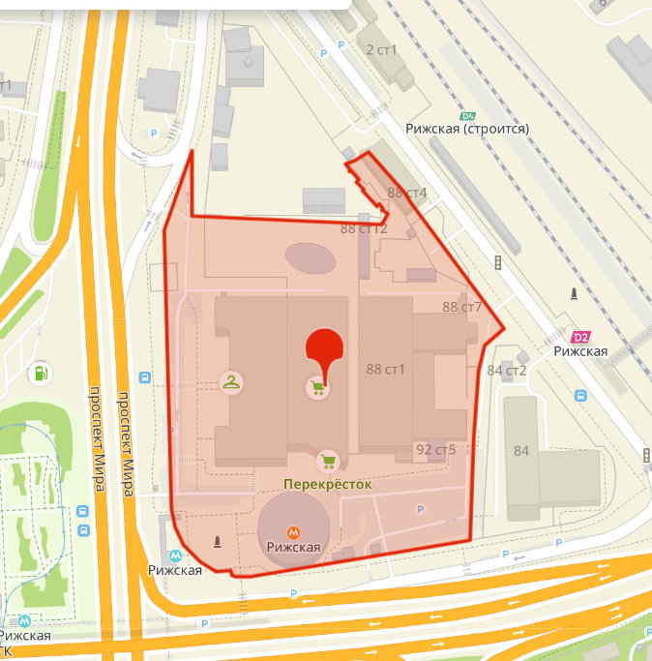
 |  |  |  |  |  |  | 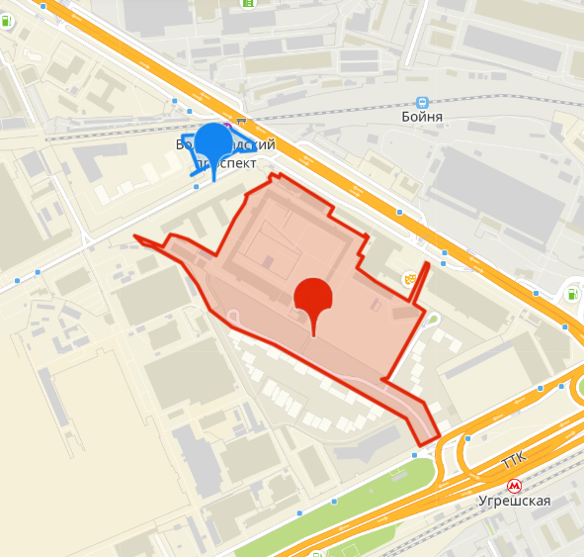

 |  |  |  |  |  |  | 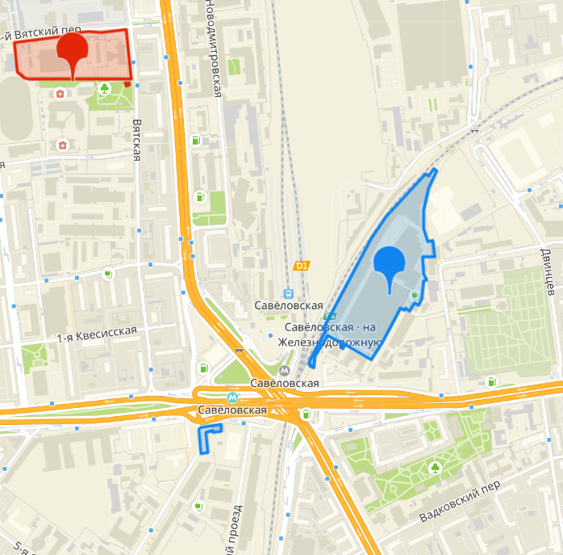
 |  |  |  |  |  |  | 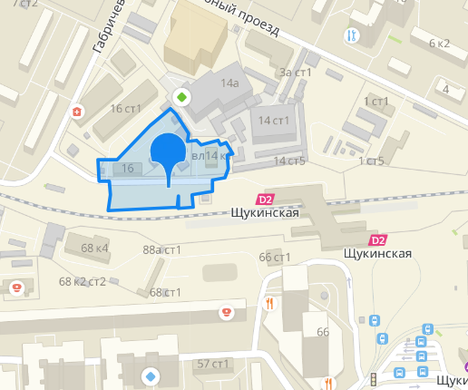
 |  |  |  |  |  |  | 